Лист1
 |  | Прайс-лист ООО "Издательство "Редкая птица" тел. +7 977 700-67-12 http://forum-books.ru forum-ir@mail.ru, rp.knigi@gmail.com
Обложка | Артикул | Название | Автор | Иллюстратор | Переводчик | Возраст | ISBN | Год | Тип обложки | Кол-во страниц | Издательство | Стандарт пачки | Формат с мм | вес | Цена | Анннотация
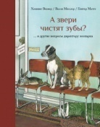 | 00-00000612 | А звери чистят зубы?.. и другие вопросы директору зоопарка | Хеннинг Визнер | Гюнтер Маттеи | Геннадий Гаев | 6+ | 978-5-6040848-5-4 | 2023 | переплет | 112 | Редкая птица | 10 | 186×240 | 0.45 | 1000.00 | У директора зоопарка работа непростая, но и очень интересная. Вот уж кто знает о зверях всё на свете! Хеннинг Визнер 28 лет был директором Мюнхенского зоопарка и за это время написал несколько книг для детей, в которых отвечает на самые разнообразные и порой каверзные вопросы о животных: «Сколько иголок у ежа? Умеют ли куры смеяться? Бывает ли у пчёл осиная талия?». Ответы, как и сами вопросы, остроумны и увлекательны, и в каждом множество занимательных фактов о животных.
 | 00-00000603 | А кто нас сегодня укладывает спать? | С. Хломова | Екатерина Шумкова |  | 0+ | 978-5-6049657-1-9 | 2023 | переплет | 32 | Редкая птица | 15 | 190×240 | 0.30 | 600.00 | Кто нас сегодня укладывает спать? Слон? Рыбка? Аист? А может паук? Желающих оказалось много, но мальчика Лёву не уговорить, он точно знает, что его укладывают мама или папа. И никакой другой няньки ему не нужно. Посвящается всем, кто укладывает и кто ложится спать.
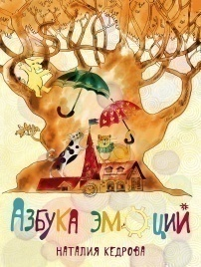 | 00-00000658 | Азбука эмоций | Наталия Кедрова | Елизавета Хломова |  | 6+ | 978-5-6042829-0-8 | 2024 | переплет | 112 | Редкая птица | 12 | 190×240 | 0.48 | 1600.00 | Эта книга об эмоциях и чувствах, которые мы испытываем в той или иной ситуации. Чувства рассказывают нам о том, что происходит с нами и с окружающим миром, и помогают нам отыскать правильную дорогу к своей цели. Как понять чувства другого человека? Как выразить собственные чувства? Как реагировать на чужие чувства и понимать себя и других? Книга детского психолога и гештальт-терапевта Наталии Кедровой адресована младшим школьникам и подросткам, а также взрослым, ведь им тоже необходимо понимать переживания детей.
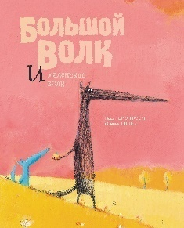 | 00-00000512 | Большой Волк и Маленький Волк | Надин Брюн-Косм | Оливье Таллек | Изабелла Левина | 0+ | 978-5-9113493-0-1 | 2018 | переплет | 40 | Редкая птица | 8 | 240×300 | 0.50 | 1000.00 | Большой волк жил совсем один на вершине холма. Он был счастлив. Но однажды на холм поднялся маленький волк и, не сказав ни слова, просто сел рядом. Сначала они недоверчиво поглядывали друг на друга, большой волк и маленький. Они не разговаривали, но вечером большой волк поделился с маленьким своим одеялом из листьев, а утром отдал ему часть своего завтрака. Но вскоре маленький волк исчез… Это светлая и добрая сказка о зарождении настоящей дружбы, той самой, что делает лучше и нашу жизнь, и нас самих.
 | 00-00000639 | Большой Волк и Маленький Волк. Листок, который никак не падал | Надин Брюн-Косм | Оливье Таллек | Изабелла Левина | 0+ | 978-5-9500743-1-8 |  | переплет | 32 | Редкая птица | 10 | 240×301 | 0.53 | 1000.00 | Это трогательная история сразу о многом — о красоте снаружи нас и внутри нас, о терпении, о подвиге, на который друг пойдет ради друга, о страхе за близких и о том, как же хорошо, когда друзья рядом
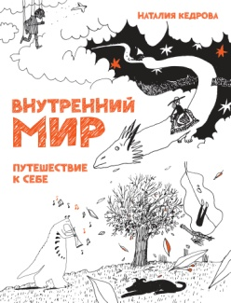 | 00-00000544 | Внутренний мир. Путешествие к себе | Наталия Кедрова | Елизавета Хломова |  | 12+ | 978-5-6041973-7-0 | 2021 | переплет | 88 | Редкая птица | 12 | 190×240 | 0.53 | 1200.00 | Какие вообще бывают миры? Как они устроены, по каким законам существуют? Люди очень давно, а может быть и всегда, пытались узнать об этом, разные народы придумывали и рассказывали истории, в которых описывались разные иные миры. В этой книге Вы познакомитесь с одним из таких необыкновенных миров — внутренним миром человека, который есть у каждого из нас и который требует внимания и заботы, как и всякая даже самая маленькая планета, требует регулярной тщательной уборки, чтобы ей не зарасти баобабами раньше времени
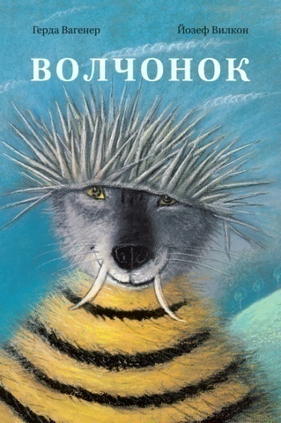 | 00-00000554 | Волчонок | Герда Вагенер | Йозеф Вилкон; | К. Гайдай | 0+ | 978-5-9908099-2-5 | 2021 | переплет | 32 | Редкая птица | 15 | 200х288 | 0.35 | 500.00 | Волчонок был абсолютно не похож на других волков. Его любимой едой был щавель, а зайчата — его лучшими друзьями. И пусть мама Волчица и папа Волк ужасались: это всё не годится для волка! Но их Волчонок это их Волчонок. Он просто был совершенно уникальным! Другого такого нет.
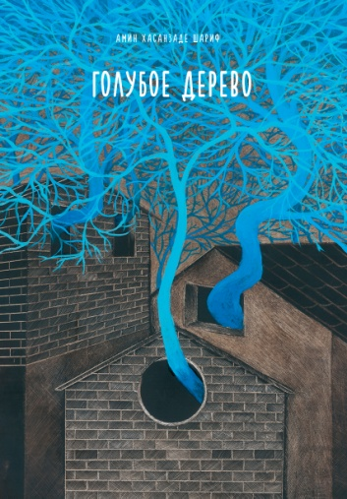 | 00-00000623 | Голубое дерево | Шариф Амин Хасанзаде |  | К. Гайдай | 12+ | 978-5-6049657-7-1 | 2024 | переплет | 32 | Редкая птица | 18 | 190×280 | 0.35 | 700.00 | В одном городе росло огромное и прекрасное голубое дерево. Все горожане его очень любили, все, кроме короля, потому что могущество дерева превосходило его власть. Король приказал срубить дерево, а на его место поставить свою конную статую. Но сохранившиеся ветви проросли и превратились в лес голубых деревьев на радость жителей города. Так дерево победило тирана и процветает вопреки его воле.
 | 00-00000621 | Горы мира | Дитер Браун | Дитер Браун | К. Гайдай | 6+ | 978-5-6049657-5-7 | 2024 | переплет | 96 | Редкая птица | 10 | 270*235 | 0.75 | 1600.00 | Из чего состоит гора? И как на самом деле образовались горы? Всегда ли они существовали? А кто живет на горных вершинах? Может быть, Йети? В своей новой книге Дитер Браун отвечает на эти и многие другие занимательные вопросы. Он прекрасно передал чудесный мир гор в завораживающих иллюстрациях. Интересного путешествия по крышам мира!
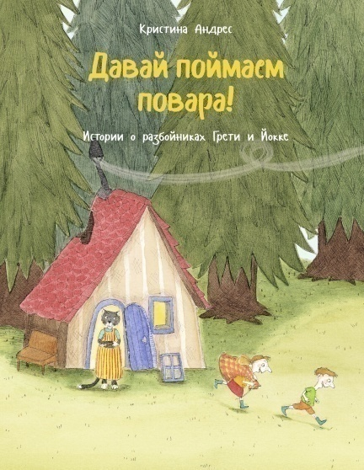 | 00-00000640 | Давай поймаем повара! | Кристина Андрес | Кристина Андрес | Е. Привалова | 0+ | 978-5-6046372-3-4 | 2024 | переплет | 96 | Редкая птица |  | 190*240 | 0.50 | 750.00 | На тёмном-претёмном краю леса, где растут густые сосны, а за поросшей мхом поляной поблёскивает чёрный пруд, стоит разбойничий домик. В домике живут разбойники, а кому же ещё там жить! Их всего двое, но это по-настоящему злые разбойники. Как хорошо, что они живут в самой глубине леса! Как же их зовут? Очень просто: Грети и Йокке. Одиннадцать историй о разбойниках для чтения вслух очень смелым детям.
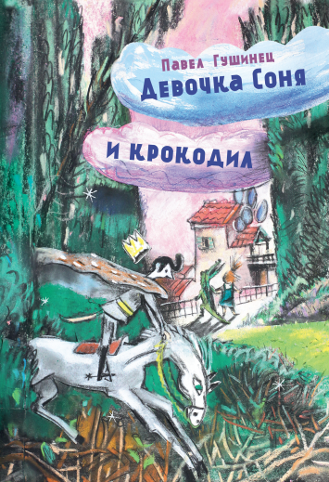 |  | Девочка Соня и крокодил | П.Гушинец | В.Коротаева |  | 6+ | 978-5-6046372-4-1 | 2024 | переплет | 120 | Редкая птица | 14 | 165×235 | 0.37 | 800.00 | Жила-была девочка Соня. Ходила в детский сад, потом в школу. Росла и не слушалась родителей, не хотела вовремя ложиться спать, любила конфеты вместо морковки и полезной каши, то есть поступала так, как большинство детей. По вечерам папа Сони рассказывал ей сказки. Про крокодила, который живёт у неё под кроватью, про бабушку Красной Щапочки и, конечно, про саму Соню, которая устраивала всему окружающему миру «весёлую жизнь». Кто-то узнает себя в девочке Соне, а кто-то решит, что по характеру он скорее её друг – крокодил Мурзик. А если кому-то книга поможет справиться с боязнью пауков или уколов, то мы будем очень рады.
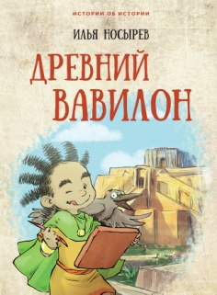 | 00-00000531 | Древний Вавилон | Илья Носырев | Анастасия Катышева |  | 6+ | 978-5-9909232-5-6 | 2021 | переплет | 128 | Редкая птица | 14 | 160×235 | 0.40 | 1000.00 | Перед вами третья книга серии «Истории об истории». Её герои – находчивый крестьянин Ух, его жена Ах, их многочисленные дети, родственники и соседи – живут в Междуречье, древней стране, которая дала миру много удивительных изобретений и открытий. Несколько тысячелетий назад здесь впервые научились использовать колесо, наблюдать за звездами и планетами, сочинили великие поэмы и приняли самые совершенные на тот момент законы. Игровые задания на страницах книги сделают путешествие читателя в глубины истории ещё увлекательнее. Книга предназначена для до-школьников и младших школьников.
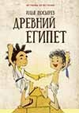 | 00-00000559 | Древний Египет | Илья Носырев | Анастасия Катышева |  | 6+ | 978-5-9908099-7-0 | 2022 | переплет | 128 | Редкая птица | 10 | 160×235 | 0.40 | 1000.00 | Вторая книга серии «Истории об истории» рассказывает детям о повседневной жизни древних египтян и знакомит с основами истории древнего мира. В забавных неунывающих персонажах читатели легко узнают старых знакомых: отважного Уха, любопытного Эха, мудрого дедушку Ммм и других героев, уже полюбившихся многим по книге «Первобытные люди». Игровые задания сделают путешествие по Древнему Египту ещё увлекательнее и помогут читателям почувствовать себя настоящими древними египтянами. Книга предназначена для дошкольников и младших школьников.
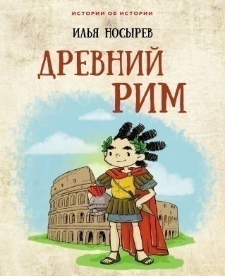 | 00-00000548 | Древний Рим | Илья Носырев | Татьяна Аленина |  | 6+ | 978-5-6044093-7-4 | 2021 | переплет |  | Редкая птица | 10 | 160×236 | 0.51 | 1000.00 | Вся история Древнего Рима от основания города до падения великой империи разворачивается на этих страницах чередой удивительных событий, в центре которых оказывается одна обыкновенная семья. Герои книги — отважный римлянин Ух, его родные и друзья — сражаются с варварами, восхищаются Цезарем и ругают Нерона, смотрят бои гладиаторов в Колизее, спасаются от извержения Везувия и переживают еще множество невероятных приключений. Древняя история оживает в остроумных диалогах, комичных ситуациях и познавательных заданиях и, оставаясь достоверной, становится понятной и захватывающе интересной.
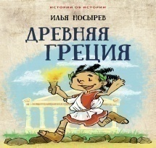 | 00-00000560 | Древняя Греция | Илья Носырев | Анастасия Катышева |  | 6+ | 978-5-6040848-8-5 | 2022 | переплет | 144 | Редкая птица | 10 | 165×235 | 0.40 | 1000.00 | С героями этой книги читатель совершит захватывающее путешествие по Древней Греции длиной в несколько веков. Отважный мореплаватель Ух и его семья, как всегда, оказываются в центре самых важных исторических событий. Вместе со знаменитыми полководцами, сочинителями и учёными древности они, обыкновенные люди, проходят путями мира и войны и сами творят историю прямо на наших глазах.
 | 00-00000664 | Древняя Русь | Илья Носырев | ил. А. Капнинский. |  | 6+ | 978-5-6052835-8-4 | 2026 | переплет | 112 | Редкая птица | 12 | 165×236 | 0.35 | 1100.00 | Откуда взялись русские? Как жили наши предки тысячу с лишним лет назад? Кто такие варяги и чудь, печенеги и половцы? Как связаны Новгород и Киев? Как из небольшой страны, населённой множеством племён, появилось на свет одно из величайших государств в истории? Впервые обо всём этом — не в наукообразной, а в весёлой приключенческой книжке, над страницами которой дети гарантированно не заснут.
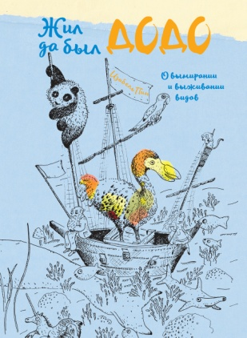 | 00-00000576 | Жил да был додо. О вымирании и выживании видов | Изабель Пин |  | Е. Гайдай. | 6+ | 978-5-6047436-3-8 | 2022 | переплет | 72 | Редкая птица | 15 | 240x320 | 0.50 | 1100.00 | Додо был очень необычной птицей. Он не умел летать, бегал не очень быстро и жил на безлюдном, похожем на рай острове в океане. Когда европейцы открыли этот остров, а вместе с ним и дронта, стало ясно, что ему пришёл конец. Изабель Пин рассказала его трагическую историю жизни и вымирания, но дронт продолжает жить и сегодня в историях, рассказах, картинах и музеях. А ещё эта книга о путешественниках, первооткрывателях новых земель, о великих ученых и исследователях. И о том, как жить, выживать и давать жить другим. Это увлекательное путешествие для читателей всех возрастов.
 | 00-00000652 | Заклинание от отчаяния | Наталия Кедрова |  |  | 6+ | 978-5-6052835-2-2 | 2025 | переплет | 32 | Редкая птица |  | 160х160 | 0.20 | 800.00 | Мы делимся с вами маленьким волшебством, которое называется фантазией или воображением, чтобы каждый большой или маленький человек мог восстановить свои силы и почувствовать поддержку мира природы и мира людей. Оно состоит из нескольких шагов, простых и сложных одновременно. Как их сделать? Можно просто читать себе самому, читать медленно, представляя себе разные картинки, примеривая на себя каждый шаг. Можно даже самому рисовать картинки к каждому шагу и смотреть, где будет больше радости и силы. Можно не просто читать, но еще и играть: двигаться, шуршать, вопить, особенно если для этого есть хорошая компания. Это приятно и улучшает настроение, даже если никаких неприятностей не произошло
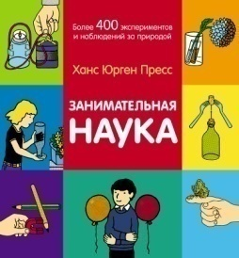 | 00-00000494 | Занимательная наука. Более 400 экспериментов и наблюдений за природой | Ханс Юрген Пресс |  | Ольга Михайлова | 6+ | 978-5-6042829-4-6 | 2020 | переплет | 248 | Редкая птица | 6 | 195×205 | 0.74 | 1000.00 | Как работают солнечные часы? Может ли жидкость течь вверх? Бывают ли летающие пауки? Почему светятся светлячки? Как сделать симпатические чернила? При помощи более чем 400 простых экспериментов мы раскрываем тайны и загадки природы и техники! Кроме того, в этой книге в игровой форме рассказывается о различных животных и растениях. Эксперименты возможно провести в домашних условиях, для этого детально объясняется ход и всё необходимое для каждого эксперимента
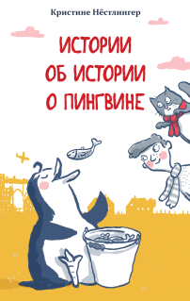 | 00-00000532 | Истории об истории о пингвине | Кристине Нёстлингер | Барбары Юнг | Елена Привалова | 12+ | 978-5-6045167-5-1 | 2021 | переплет | 144 | Редкая птица | 20 | 140×215 | 0.28 | 500.00 | В доме у Эмануэля поселился пингвин. Аптенодитес Пеннанции любит холод и вёдрами ест сардины. А ещё он влюблён в соседскую кошку. Как нарочно, именно в неё! Но кошка и не думает связывать себя дружбой с пингвином. Впрочем, сардины кошка тоже любит. А путь к сердцу лежит, как известно, через желудок… Многослойная, наполненная двойными смыслами повесть Кристине Нёстлингер была номинирована на вручение Немецкой литературной премии в области детской и юношеской литературы и стала классикой
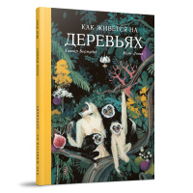 | 00-00000661 | Как живется на деревьях | Хавьер Бермудес, Мерс Лопес |  | Екатерина Гайдай | 6+ | 978-5-6052835-7-7 | 2026 | переплет | 48 | Редкая птица | 10 |  | 0.35 | 1100.00 | Забредали ли вы в сказочный лес? А на бонсае ночевали? — Мы да, и как там славно спалось! Хотя, надо сказать, немного неудобно. Привет! Мы Гийе и Беа, и вместе с нашими родителями мы объехали весь мир, знакомясь с такими удивительными деревьями, как Мафусаил, сосна, которой почти пять тысяч лет, или Гиперион, огромная секвой­я, самое высокое из современных существ. Кроме того, что мы пережили невероятные приключения, мы узнали массу поразительных вещей о деревьях, таких вещей, что вы удивитесь! — Ещё бы… Мы тоже удивились, когда узнали, что они умеют разговаривать. — Гийе, никаких спойлеров. — Ой, прости. То есть, ты не хочешь, чтобы мы рассказали ещё что‑нибудь, чтобы подогреть интерес. — Именно так. — Ладно, ладно. Тогда, к сути: это история нашей жизни на самых невероятных деревьях, которые только можно себе представить.
 | 00-00000496 | Как приручить волков | Кристина Андрес | Кристина Андрес | Изабелла Левина | 0+ | 978-5-9905499-3-7 | 2019 | переплет | 32 | Редкая птица | 16 | 280×212 | 0.35 | 800.00 | Давным-давно в дремучих лесах по соседству с людьми водилось множество свирепых волков. Люди этих волков страшно боялись, все, кроме маленькой девочки Матильды, которая знала от бабушки удивительный секрет приручения волков. Эта книга о том, как бесстрашная девочка превращает свирепых хищников в добрых друзей, а помогают ей в этом вкусный суп и увлекательные сказки — и конечно, смелость и уверенность в себе.
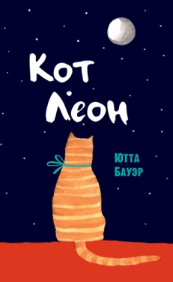 | 00-00000556 | Кот Леон. Воззрения Его Пушейшества | Ютта Бауэр | Ютта Бауэр | Е. Приваловой | 6+ | 978-5-9909232-9-4 | 2022 | переплет | 56 | Редкая птица |  | 160x250 | 0.28 | 550.00 | Я кот в самом расцвете — красивый, толстый, полосатый. Вот уже много лет я веду свои наблюдения за людьми. Люди — странные существа, должен Вам признаться! Очаровательный взгляд умного кота на мир людей.
 | 00-00000504 | Котёнок Неженка и его маленькие невыносимые кошмарики | Гаэль Дюазэ | Гаэль Дюазэ | Екатерина Шаталова | 0+ | 978-5-6044093-0-5 | 2020 | переплет | 40 | Редкая птица | 15 | 180×260 | 0.35 | 550.00 | Однажды жил на свете Котёнок, которого все называли Неженкой. Он очень любил свой домик на опушке леса, но иногда его заполняли маленькие невыносимые кошмарики. Вечно всем недовольные, они отравляли ему жизнь и не давали видеться с друзьями.
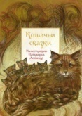 | 00-00000641 | Кошачьи сказки | Анна Строева (сост.) | Патриция Лежандр | Галина Кабаковой | 6+ | 978-5-9500743-0-1 | 2020 | переплет | 128 | Редкая птица | 12 | 165×218 | 0.36 | 900.00 | Кошка - излюбленный персонаж сказок народов мира, об этом свидетельствуют 30 историй, отобранных для книги. Тут и индийская кошка, ставшая при помощи волшебной мази супругой самого прекрасного принца страны; тут и мужественный шведский кот, своим шипением распугавший кровожадных троллей. Сказки дополнены познавательными комментариями о разных удивительных особенностях кошек.
 | 00-00000653 | Кто как строит? В гостях у диких животных | С. Либер | Дитер Браун | К. Гайдай | 6+ | 978-5-6052835-4-6 | 2025 | переплет | 96 | Редкая птица | 10 |  | 0.50 | 1250.00 | Почему дома австралийских компасных термитов всегда ориентированы в одном направлении? Как уживаются бычки и креветки-щелкуны на тропическом морском дне? И почему шалашник считается одной из самых креативных птиц в мире? В этой книге речь идет о животных и их гениальных сооружениях, их уникальных способах обустройства жилья — ​и, конечно, об их творческом подходе. Кто бы мог подумать, например, что даже рыбы создают настоящие произведения искусства? Архитектор и журналистка Сюзанна Либер и известный иллюстратор Дитер Браун приглашают нас в увлекательное путешествие по животному миру, знакомя с жилищами больших и маленьких строителей — ​от бобра до осы-одинера, от орангутана до голого землекопа.
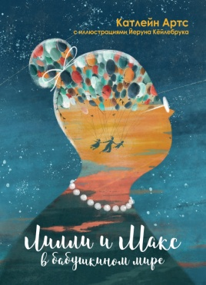 | 00-00000557 | Лилли и Макс в бабушкином мире | Катлейн Артс | Йеруна Кёйлебрука | И. Лейк | 6+ | 978-5-6046372-9-6 | 2022 | переплет | 40 | Редкая птица | 12 | 240x320 | 0.50 | 800.00 | Иногда у бабушки в голове наступают сумерки, и тогда кажется, будто бабушка все забыла и заблудилась где-то в своем мире. Но когда Лилли и Макс удивительным образом попадают в бабушкин мир, оказывается, что он намного ярче и веселее, чем они могли себе представить. И это только начало их приключений! «Лилли и Макс в бабушкином мире» — книга Катлейн Артс, которая сможет согреть ваши сердца. Это история о любви. Книга, полная надежды, для совсем юных и уже очень стареньких. О сложной и важной теме: деменции.
 | 00-00000527 | Лия и Тигр. История невероятной дружбы маленькой девочки и дикого зверя | Анна Федулова | Дарья Беклемешевой. |  | 0+ | 978-5-6044093-9-8 | 2021 | переплет | 32 | Редкая птица | 18 | 250×235 | 0.35 | 600.00 | Малышка Лия живёт в лесу. Вместе с папой-лесником она каждый день гуляет по бескрайней тайге, слушает пение птиц, лечит деревья и спасает животных, попавших в ловушки злых браконьеров. А ещё Лия знает языки зверей и не боится общаться с лесными жителями. Но однажды девочка встретила того, кто считал себя настоящим хозяином тайги. Чем же закончится их встреча и сможет ли беспощадный хищник стать верным и любящим другом?
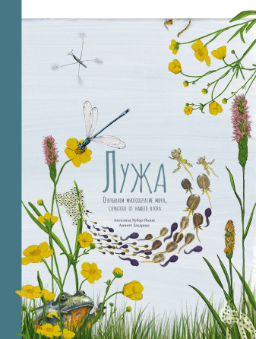 | 00-00000594 | Лужа. Открываем многообразие мира, скрытого от нашего взора | Ангелика Хубер-Яниш | Аннетт Захариас | Е. Приваловой | 6+ | 978-5-6047436-8-3 | 2023 | переплет | 64 | Редкая птица | 10 | 240×320 | 0.65 | 1500.00 | В луже кипит жизнь, намного более бурная, чем кажется на первый взгляд! Лужа — это удивительный микрокосмос, населённый прежде всего крошечными древними существами, а также прекрасными и очень прожорливыми животными. Нам предстоит узнать о них много интересного: Как головастики дышат под водой? Как стрекозам удаётся летать задом наперёд? Какие из обитателей луж видели динозавров? Правда ли, что ласточки летают низко перед дождём? Что происходит с обитателями лужи, когда она замерзает? Какую водоросль можно сломать только силой двадцати слонов? Как устроить лужу самостоятельно и как этим улучшить климат? Все эти чудеса и много других водных секретов приоткроет вам эта книга. Итак, надеваем резиновые сапоги и вперёд — шлёпать по лужам! Вы точно не заскучаете!
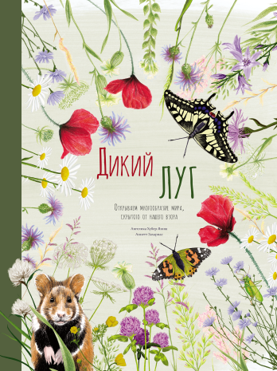 | 00-00000598 | Дикий луг. Открываем многообразие мира, скрытого от нашего взора | Ангелика Хубер-Яниш | Аннетт Захариас | Е. Приваловой | 6+ | 978-5-6047436-9-0 | 2023 | переплет | 64 | Редкая птица | 10 | 240×321 | 0.65 | 1500.00 | На лугу происходит много всего удивительного — даже больше, чем вы можете себе представить Какие рекорды ставят пчёлы при сборе мёда? А цикады прыгают? Как быстро крот зарывается в землю? Как серная бабочка переживает зиму? Почему некоторые грибы растут кругами? Как растения защищаются от носа животных и рук человека?​ Где найти самые дикие крокусы? А как сделать гербарий? Обо всём этом — и многих других чудесах природы — в этой книге. И на следующей прогулке ты увидишь луг, по которому идёшь, совсем другими глазами!
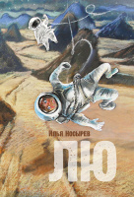 | 00-00000656 | Лю | Носырев И. |  |  |  | 978-5-6052835-6-0 | 2025 | переплет | 344 | Редкая птица | 10 | 140*210 | 0.40 | 750.00 | Маме двенадцатилетней Лю удалось невозможное — ​приручить самое опасное животное во Вселенной. Однако дружба со свирепым глоццем пошла не по плану, и теперь Лю приходится спасаться не только от чудовища, но и от загадочного богача — ​барона Гримальди. Какая тайна связала монстра и девочку? Почему за ней охотится жестокий квадриллионер? Чтобы ответить на эти вопросы, Лю придётся окунуться в водоворот приключений: пережить крушение межзвёздного поезда, разнести в пух и прах частную планету-дачу, заодно подружившись с сыном её владельцев, угнать космическую яхту и спасаться от верной гибели на Земле, превратившейся в дикое и опасное место.
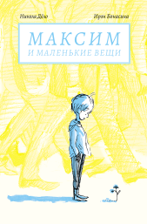 | 00-00000478 | Максим и маленькие вещи | Н. Дёло | Ирэн Бонасина | Ольга Костикова, Николай Гарбовский | 6+ | 978-5-6042829-3-9 | 2019 | переплет | 48 | Редкая птица | 30 | 143×208 | 0.20 | 350.00 | Мы все видим мир по-разному. И то, как видят его некоторые, может показаться нам очень-очень странным. Но мир вокруг и мы сами можем представляться кому-то очень-очень странными. Значит ли это, что мы с такими людьми не сможем понять друг друга, не сможем общаться? Конечно, нет! Всегда существует способ понять друг друга. Надо только постараться его найти. Вот и герои этой книжки очень хотели понять друг друга — и это им удалось! И мир вокруг стал богаче...
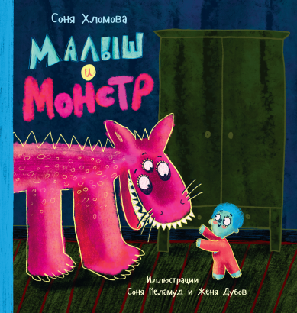 | 00-00000590 | Малыш и монстр | С. Хломова | С. Меламуд |  | 0+ | 978-5-6047436-7-6 | 2023 | переплет | 32 | Редкая птица | 15 | 210*220 | 0.30 | 800.00 | «Малыш боялся темноты и монстров — тех, что в темноте…» — а что, если монстр не страшный, если он тоже боится? Только не темноты, а света. Может, если монстр и малыш подружатся, то вместе им будет уже не так страшно?
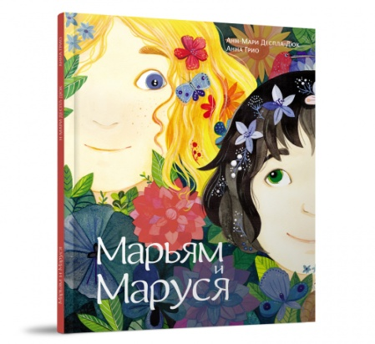 | 00-00000631 | Марьям и Маруся | Анн-Мари Деспа-Дюк | Анна Грио | Екатерина Шаталова Екатерина Гайдай | 0+ | 978-5-6045167-9-9 | 2024 | переплет | 40 | Редкая птица |  | 245*300 | 0.50 | 800.00 | Марьям живёт в Золотом краю, где всегда светит солнце, а Маруся — в Серебряном, где всегда идут дожди. Обе девочки очень любят цветы. Смогут ли они спасти свои сады в таких нелёгких условиях? Эта волшебная история о взаимовыручке, о том, как можно прийти на помощь друг другу и как это может изменить мир, как важно беречь и ценить природу.
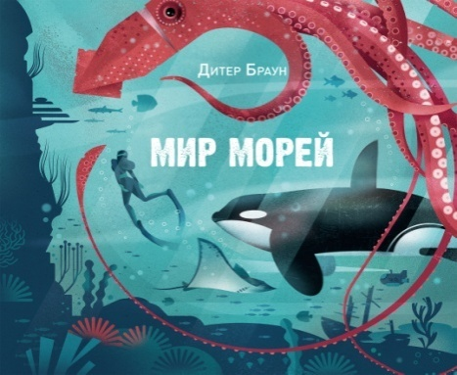 | 00-00000646 | Мир морей | Дитер Браун |  | П. Волтица. | 6+ | 978-5-6052835-0-8 | 2025 | переплет | 96 | Редкая птица | 10 | 270*235 | 0.75 | 1800.00 | Вода — это основа жизни на нашей голубой планете. Моря являются крупнейшей средой обитания на Земле и населены многочисленными животными и растениями. Люди любят море и связывают с ним свою профессию или увлечения. В этой книге Дитер Браун обращается к холодной прохладе моря и создаёт очередной шедевр. В своих иллюстрациях он знакомит читателя с пёстрым многообразием подводного мира, погружая в удивительные факты о морях, океанах и их обитателях
 | 00-00000516 | Московский алфавит | Екатерина Антонова, Светлана Сильванович | Майя Цветковой |  | 6+ | 978-5-6042829-9-1 | 2020 | переплет | 32 | Редкая птица | 16 | 240×320 | 0.40 | 500.00 | В этой книге мы знакомим юного читателя и его родителей, а также бабушек и дедушек со всем самым-самым интересным в Москве. Чтобы ничего не забыть и никого не обидеть, мы решили рассказать об этом на страницах, расположенных в алфавитном порядке, тем более, что в городе есть интересные места на каждую букву алфавита
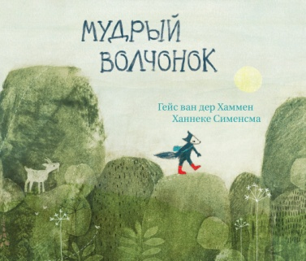 | 00-00000558 | Мудрый волчонок | Гейс ван дер Хаммен | Ханнеке Сименсма | Е. Волошиной | 0+ | 978-5-9909232-2-5 | 2022 | переплет | 32 | Редкая птица | 18 | 270x220 | 0.35 | 750.00 | Далеко-далеко, за горами, живёт волчонок. Читает толстые книги, открывает новые звёзды, знает все травы. Он так много знает, что его называют Мудрым волчонком. Как-то раз к волчонку прилетает ворон с письмом. Оказывается, король заболел и только волчонок может ему помочь. У Мудрого волчонка совсем нет времени (ему нужно прочитать ещё много-много толстых книг), но он всё же отправляется в путь. Удастся ли ему спасти короля?
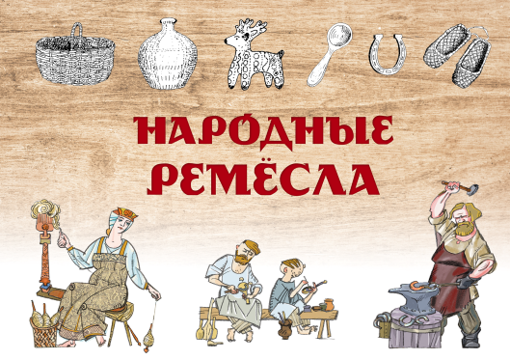 | 00-00000628 | Народные ремесла |  |  |  | 6+ | 978-5-6049657-6-4 | 2024 | переплет | 40 | Редкая птица | 15 |  | 0.30 | 800.00 | Традиционные крестьянские ремёсла и промыслы – прядение, ткачество, плетение лыковых лаптей, валяние шерсти – постепенно уходят в прошлое. А ведь когда-то каждый крестьянин, помимо того что работал в поле, мог и деревянную ложку вырезать, и корзину сплести. В этой книге подробно и просто рассказано о традиционных крестьянских ремёслах. Она поможет лучше узнать, как жили на протяжении многих веков наши предки, и по-новому взглянуть на привычные вещи, окружающие нас в быту.
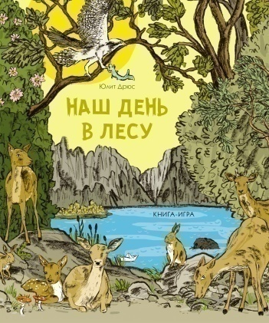 | 00-00000605 | Наш день в лесу: Книга-игра | Юдит Дрюс; пер. с нем. К. Гайдай |  | Катерина Гайдай | 6+ | 978-5-6049657-2-6 | 2024 | переплет | 32 | Редкая птица |  | 240x320 | 0.50 | 850.00 | В этой интерактивной книге, темой которой является экскурсия в лес, ребёнок всё решает сам! На каждой странице ему предоставляется возможность высказаться и принять решение. Решения, на которые взрослые уже не обращают внимания, становятся в этой книге игрой. Что я сегодня надену? Что я возьму с собой в лес? Как я туда доберусь? Куда мы пойдём? Что мы будем есть? И вот начинается день приключений в лесу — и каждый раз он будет выглядеть по-разному!
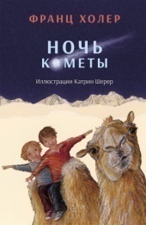 |  | Ночь кометы. Сказочная повесть для детей | Франц Холер | Катрин Шерер | Святослав Городецкий | 6+ | 978-5-6042829-5-3 | 2019 | переплет | 128 | Редкая птица | 10 | 160×240 | 0.42 | 400.00 | Каждый год Иона и Мона с нетерпением ждут летних каникул. Им всегда есть чем заняться у горной речки, особенно они любят строить каменных людей и узнавать в необычных скалах окаменевших животных. А тут ещё приближается ночь, когда к Земле вплотную подлетит яркая комета. Сказочная и загадочная ночь, о тайнах которой поведает пастух Самуэль. Дети даже представить себе не могли, что на самом деле случится с ними этой удивительной ночью.
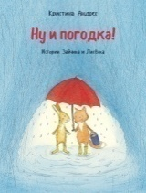 | 00-00000470 | Ну и погодка! | Кристина Андрес | Кристина Андрес | Катерина Гайдай | 6+ | 978-5-6042829-2-2 | 2019 | переплет | 64 | Редкая птица | 10 | 190×240 | 0.35 | 550.00 | Сказки должны быть добрыми, и даже самое злое зло не должно выходить за границы обидных обзывалок и размахивания старым зонтиком. Таковы истории Зайчика, Лисёнка и их друзей. Смешные и мягкие как облачка. В этот раз вас ждут истории о погоде и не только за окном. А ещё и том, как справиться со скверной погодой наилучшим образом.
 | 00-00000667 | Отличная идея! Как изобретатели меняют наш мир | Штеффенсмайер |  | Е. Привалова. | 12+ | 978-5-6052835-3-9 | 2026 | переплет | 64 | Редкая птица | 10 | 210*295 | 0.35 | 1100.00 | Велосипед, компьютер, телевизор и телефон — всё это было кем-то изобретено. Что же нуж-но изобретателю для работы? Отличные идеи, знания и умения в области техники, терпение, а ещё изрядная порция удачи! В этой книге вы найдёте интересные истории с весёлыми иллю-страциями, которые расскажут о самых известных изобретателях и их открытиях. Вы узнаете, как талантливые люди смогли превратить простые идеи в успешные изобретения, без которых невозможно представить себе современный мир!
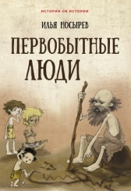 | 00-00000582 | Первобытные люди | Илья Носырев | Анастасия Катышева |  | 6+ | 978-5-9905499-6-8 | 2019 | обложка | 88 | Редкая птица | 20 | 160×235 | 0.22 | 700.00 | Перед вами первая книга научно-популярной серии «Истории об истории», в которой о жизни наших далёких предков рассказано просто, понятно и весело. Все важнейшие достижения первобытного человека — «приручение» огня, одомашнивание животных, умение изготавливать орудия труда, освоение земледелия — показаны как история одной семьи, вернее племени древних людей. Герои этой книги — храбрый охотник Ух, его жена Ах, сынишка Ох и их многочисленные родственники — смело встречают все трудности, ловко и остроумно решают загадки, которые преподносит им незнакомый и загадочный окружающий мир.
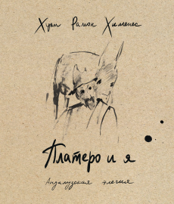 | 00-00000574 | Платеро и я. Андалузская элегия / предисл. и коммент. Н. Малиновской, | Хуан Рамон Хименес | И. Мурашовой. | А. Гелескула; | 12+ | 978-5-6047436-4-5 |  | переплет | 136 | Редкая птица | 20 | 220х230 | 0.50 | 1000.00 | В этой книге лауреата Нобелевской премии (1956) замечательного испанского поэта Хуана Рамона Хименеса (1881–1958) представлен полный текст его всемирно знаменитой «андалузской элегии» «Платеро и я» в переводе одного из лучших поэтов-переводчиков Анатолия Гелескула
 | 00-00000015 | Подснежник | Мария Агликина | Эмма Вакарелова | Андрей Мороз | 6+ | 978-5-91134-915-8 | 2014 | переплет | 48 | Редкая птица | 15 | 200х320 | 0.50 | 500.00 | Однажды, прекрасным весенним днем подснежник проклнул своим зеленым острым стебельком землю и прокричал: "Эгей!! Я сейчас зацвету!Весна идет!
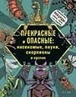 | 00-00000254 | Прекрасные и опасные: насекомые, пауки, скорпионы и прочие | Михаэль Лауманн, Кристиан Шмитт | Макс Фидлер | Владимир Скворцов | 9+ | 978-5-9908099-3-2 | 2020 | переплет | 96 | Редкая птица | 10 | 215×270 | 0.50 | 1000.00 | Членистоногие - поразительные создания, наделенные необыкновенными способностями. В этой книге собраны сенсационные рекорды, установленные "сборной командой" жуков, пауков и их родичей. На ее страницах ты найдешь более 200 цветных фотографий, показывающих во всей красе героев и рекордсменов из мира членистоногих. Увлекательная карманная энциклопедия для всех, кого не пугают шести-, восьми- и многоногие существа. Для взрослых читателей и детей старше 9 лет.
 | 00-00000638 | Принцессы так не делают | Анна Федулова | Е. Баренбаум. |  | 6+ | 978-5-9908099-5-6 | 2024 | переплет | 32 | Редкая птица | 10 | 210х220 | 0.34 | 800.00 | В одном славном Королевстве жил-был Король. И было у него три дочери. Больше всего на свете принцессы любили... Нет, не собирать цветочки и вышивать крестиком (это только в сказках такое бывает). Больше всего на свете Тилли, Дилли и Милли любили скакать на лошадях, участвовать в рыцарских турнирах и помогать животным! Ведь настоящие принцессы могут делать всё, что им хочется! Яркая, актуальная и полная юмора история покорит сердца всех девчонок и мальчишек. При помощи этой книги читатели поймут, что достижение целей и род занятий не зависят ни от пола, ни от возраста. И что каждый из нас имеет право творить свою судьбу сам!
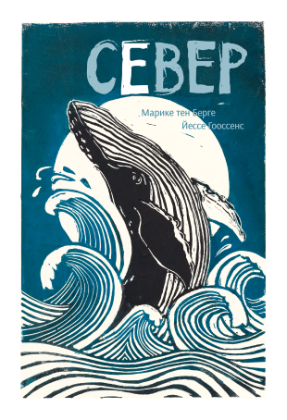 | 00-00000567 | Север | Марике тен Берге, | пер. И. Лейк | Йессе Гооссенс; | 6+ | 978-5-6047436-2-1 | 2022 | переплет | 88 | Редкая птица | 12 | 210*295 | 0.51 | 1300.00 | Рассматривай прекрасные иллюстрации и знакомься с рассказами обитателей из мира снега и льда. Полюбуйся благородной большой конюгой, которая пахнет мандаринами, когда хочет быть привлекательной. Узнай секрет кольчатой нерпы, выдувающей воздушные пузырьки, чтобы обмануть белых медведей. Познакомься с евразийской рысью, не зря же древние норвежцы верили, что она может смотреть в будущее. А ещё ты узнаешь о трёхпалой чайке — редкой чистюле. Поющие горбатые киты, росомаха, которая так гордится своим именем, а ещё… А знаешь что? Лучше прочитай о них сам: истории о 35 самых удивительных животных Севера.
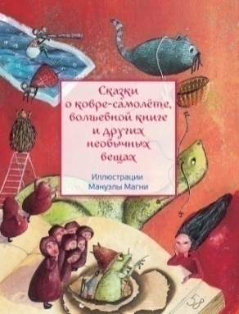 | 00-00000549 | Сказки о ковре-самолёте, волшебной книге и других необычных вещах | Сост. А. Строева, | ил. М. Магни; | пер. с фр. Е. Головиной | 6+ | 978-5-6044093-3-6 | 2021 | обложка | 128 | Редкая птица | 12 | 165ч218 | 0.36 | 600.00 | «Караван сказок» приглашает тебя в новое путешествие. На этот раз мы возьмём с собой разные волшебные предметы. Чего только ты не встретишь на страницах этой книги! Бумеранг, способный отделить небо от земли; калебас, сам собой наполняющийся вкусной едой; ковёр-самолёт, на котором ты сможешь улететь на край света… Ты познакомишься и с другими предметами — они кажутся совсем обычными, зато расскажут тебе удивительные истории: о том, как из тела великана появляются чайник и ожерелье; о том, как у котелков рождаются котелки-детёныши; о том, как мышка помогла людям построить каноэ. И еще ты узнаешь, как можно сварить суп из гвоздя!
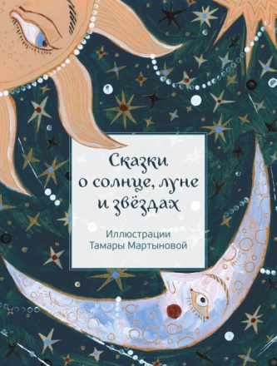 | 00-00000669 | Сказки о солнце, луне и звёздах | Сост. И. Лафонта, | Т. Мартыновой | Е. Головиной | 6+ | 978-5-6052835-9-1 | 2026 | обложка | 112 | Редкая птица | 12 | 165х220 | 0.34 | 900.00 | В этот раз «Караван сказок» покинул землю и путешествует в космическом пространстве. Лети вместе с ним, и тебе расскажут, откуда взялись день и ночь, луна и звёзды и само солнце. Легенды самых разных народов о происхождении небесных светил очень отличаются друг от друга, но все люди в древности задавали себе эти вопросы и отвечали на них по-своему. И хотя одно и то же созвездие в разных странах называлось по-разному, все эти названия были овеяны легендами. Путешествуй с «Караваном сказок», и ты узнаешь много интересного. Приятного полёта!
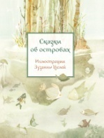 | 00-00000401 | Сказки об островах | Марилин Пленар (сост.) | Зузанна Целей | Ольга Костикова, Николай Гарбовский | 6+ | 978-5-9500743-2-5 | 2018 | обложка | 128 | Редкая птица | 12 | 165х219 | 0.36 | 600.00 | В книге собраны народные сказки и легенды, действие которых происходит на островах. Есть среди них живописные коралловые рифы; острова, затерянные в самом сердце океана, волшебные плавучие острова; острова, населённые удивительными сказочными созданиями, и просто маленькие ничем не примечательные островки. Прежде чем оказаться в этой книге, сказки много десятков лет передавались из поколения в поколение разными народами — индейцами и японцами, филиппинцами и шотландцами, французами и норвежцами. И каждая сказка несёт в себе частицу вековой мудрости сложившего её народа.
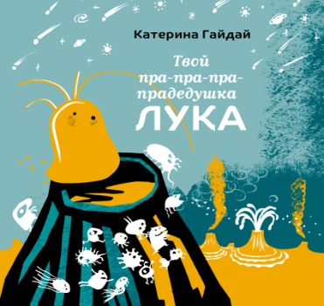 | 00-00000629 | Твой пра-пра-пра-прадедушка Лука | К. Гайдай |  |  | 0+ | 978-5-6049657-9-5 | 2024 | переплет | 32 | Редкая птица | 18 | 210*220 | 0.26 | 800.00 | Лука — это настоящее имя микроорганизма, от которого произошло всё живое на нашей планете. Но на самом деле, это первые буквы длинного английского названия — Last Universal Common Ancestor — LUCA (Последний универсальный общий предок). В этой книге рассказывается о том, как же у него получилось измениться, обрести друзей и стать нашим пра-пра-пра-прадедушкой.
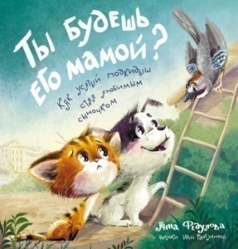 | 00-00000584 | Ты будешь его мамой? Как усатый подкидыш стал любимым сыночком | А. Федулова | И.Валеулиной |  | 0+ | 978-5-6047436-5-2 | 2023 | переплет | 40 | Редкая птица | 16 | 210х220 | 0.35 | 750.00 | Маленький котёнок потерял свою маму. Он ждал её очень долго, но она так и не появилась. Хорошо, что одинокого котёнка встретил щенок. Вместе они преодолеют все трудности и найдут малышу новую семью. Причём, в самом неожиданном месте!
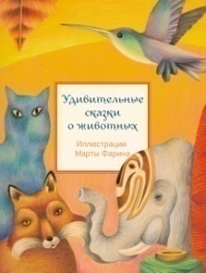 | 00-00000493 | Удивительные сказки о животных | Марилин Пленар (сост.) | Марта Фарина | Ольга Костикова, Николай Гарбовский | 6+ | 978-5-6042829-8-4 | 2020 | обложка | 128 | Редкая птица | 16 | 165×218 | 0.36 | 600.00 | Волшебные и нежные, грустные и смешные сказки уносят наш караван то к Берингову проливу — там ворон поведает о своей любви к дикой гусыне, то в Японию, где оживают нарисованные чёрной тушью на белых стенах храма кошки. В Китае мы познакомимся с ящерицей, которая подарила подруге свою жемчужную слезинку. В Сибири нас ждёт бесстрашный заяц, рискнувший жизнью, чтобы спасти солнце, а в Северной Америке — лошадь, невзрачная на вид, от которой появились самые прекрасные на свете кони. Ну а в Мексике мы встретим пуму, подарившую птичке колибри великолепный разноцветный наряд.
 | 00-00000507 | Фабрика музыки | Жислен Боду | Клер Франек, Кароль Шэ | Ольга Костикова, Николай Гарбовский | 12+ | 978-5-6044093-6-7 | 2020 | переплет | 144 | Редкая птица | 8 | 195×245 | 0.60 | 1200.00 | Фабрика музыки – это фабрика мелодий, ритмов, музыкальных произведений, жанров, стилей. В мастерской голоса и вокала вы узнаете о голосовом аппарате и правильном дыхании, вокальном диапазоне и вокальных техниках. В мастерской инструментов – о том, как делают музыкальные инструменты, о нотах и нотных партиях, оркестровых группах и ансамблях. В мастерской звука вам объяснят про децибелы и научат слушать музыку, расскажут о виниловых грампластинках, радио- и компьютерной музыке. На Фабрике музыки всё «расписано по нотам». Музыка здесь представлена в самых разнообразных формах: гармоническая, полифоническая, симфоническая, акустическая, электронная, компьютерная, хоровая, эстрадная… Приятного знакомства.
 | 00-00000654 | Хатико. Пёс, который ждал | Луис Пратс | Зузанна Целей | Татьяна Родименко | 6+ | 978-5-6041973-1-8 | 2024 | переплет | 160 | Редкая птица | 20 | 130×210 | 0.35 | 1000.00 | История Хатико – это история прерванной дружбы, ведь Хатико, одинокий пёс, который преданно и безнадёжно ждёт своего хозяина на железнодорожной станции. Но книга не о жалости и не о трагедии. Она об исполнении желаний и о том, что даже невероят-ное чудо может случиться, если не отказываться от мечты и любви. Эта книга – о собаке и людях, и о том, что никто не остаётся одинок, даже если так кажется ему самому. А ещё это знакомство с Японией, её обычаями, культурой и бытом. Завораживающая и нестареющая история, которую каждый раз читаешь по-новому.
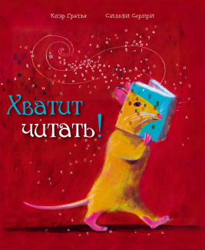 | 00-00000524 | Хватит читать! | Клэр Гратья | Сильви Серпри | Екатерина Шаталова | 0+ | 978-5-6044093-5-0 | 2020 | переплет | 32 | Редкая птица | 15 | 240×280 | 0.50 | 550.00 | Горацио — необычный маленький крысёнок. Дело в том, что он очень любит книги.Он даже мечтает стать библиотечной крысой, когда вырастет. Горацио читает всё время и везде, что невероятно тревожит его родителей. «Хватит читать, а не то ты ослепнешь и оглохнешь!» — кричат они ему наперебой. И вот однажды происходит нечто ужасное: разъярённый отец Горацио забирает все его книги! Оставшись без книг, Горацио ужасно скучает... пока не находит крохотное объявление, которое изменит всю его жизнь.
 | 00-00000431 | Цветные сказки | Марилин Пленар (сост.) | Анна Форлати | Ольга Костикова | 6+ | 978-5-6040848-9-2 | 2018 | обложка | 128 | Редкая птица | 16 | 165×218 |  | 600.00 | Невероятное разнообразие цветов и красок окружает нас повсюду: на небе, на земле и в океане, в животном и растительном мире. Но откуда взялись разные цвета, когда и почему предметы обрели привычные нашему глазу краски? У каждого народа есть своя версия, и все они изложены в поэтичных и глубоких сказках и легендах, дошедших до нас сквозь века. В этой книге собраны сказки и легенды со всего света: из Китая, Индии, Австралии, Грузии, Франции, Бразилии, Румынии, Болгарии, Египта и многих других стран. Сегодня, читая сказки разных народов, мы можем по-новому взглянуть на привычные и понятные вещи — увидеть их глазами наших далёких предков, людей, для которых мир был полон необъяснимых явлений, удивительных созданий и волшебных тайн.
 | 00-00000546 | Цветок на снегу | Трейси Кордерой | Софи Олсопп | Екатерина Шаталова | 0+ | 978-5-6045167-8-2 | 2021 | переплет | 32 | Редкая птица |  | 220×250 | 0.35 | 600.00 | Лýна и Медведь — лучшие друзья на свете. Они неразлучны, как день и ночь. И всё, что они ни делают, они делают вместе. Когда посреди снега распускается цветок, Лýна не может поверить своим глазам! Но вскоре цветок увядает, а вместе с ним и улыбка Лýны. Сможет ли Медведь вернуть улыбку Лýны?
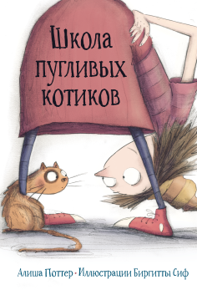 | 00-00000523 | Школа пугливых котиков | Алиша Поттер | Биргитты Сиф | Екатерина Шаталова | 0+ | 978-5-6045167-0-6 | 2020 | переплет | 32 | Редкая птица | 15 | 190×280 | 0.32 | 600.00 | Ваш кот боится мышей или птиц? А может, он не умеет мурлыкать? Тогда добро пожаловать в необычную Школу Мисс Хейзел для робких и пугливых котиков! Мисс Хейзел рада всем ученикам и сама проводит уроки, показывая, как забираться на деревья и задирать хвост, как перестать бояться страшных звуков и, самое ужасное, щёток и метёлок. Однажды в школу приходит маленький уличный кот по имени Мякиш. Он боится всего на свете и вечно прячется в укромных местах. Но когда Мисс Хейзел попадает в беду, только он знает, как ей помочь. Сможет ли он побороть свои страхи и спасти хозяйку?
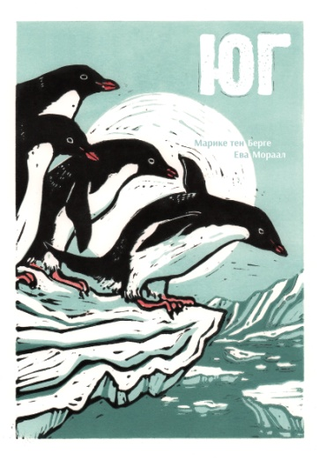 | 00-00000651 | Юг | Марике тен Берге, | пер. И. Лейк | Ева Мораал | 6+ | 978-5-6052835-1-5 | 2025 | переплет | 92 | Редкая птица | 12 | 210*295 | 0.57 | 1400.00 | Познакомьтесь с завораживающим миром Антарктики! 35 животных с ледяного ЮГА расскажут вам свои истории. Знали ли вы о том, что: Сердце синего кита размером с автомобиль? Температура внутри колонии императорских пингвинов может подниматься до 37 градусов? Огромные скопления криля можно увидеть даже из космоса? Самое большое сухопутное животное Антарктиды — это комар? Спешите делать эти и другие открытия — на ЮГЕ!
 | 00-00000577 | Я, Мерлин, и бесстрашные рыцари. Из первых рук от легендарных рассказчиков | Франк Швигер; | Рамона Вультшнер; | пер. с нем. К. Гайдай и Е. Кожемякина | 12+ | 978-5-6047436-6-9 | 2022 | переплет | 256 | Редкая птица | 6 | 160*225 | 0.60 | 1000.00 | Правда ли, что Средневековье было таким ярким и полным приключений, как мы о нём думаем? Как на самом деле юный Артур справился с легендарным мечом Экскалибуром? Зачем Зигфрид купался в драконьей крови? Как обучали рыцарей? Действительно ли Вильгельм Телль был непревзойдённым стрелком? Как Робин Гуд стал королём разбойников? И что понадобилось отважной Жанне д'Арк в Орлеане? Мерлин и бесстрашные рыцари — Артур, Зигфрид и компания — собрались вместе и написали эту книгу о своих славных приключениях.
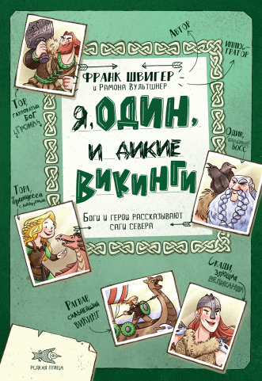 | 00-00000584 | Я, Один и дикие викинги. Боги и герои рассказывают саги севера | Франк Швигер; | Рамона Вультшнер; | пер. с нем. К. Гайдай | 12+ | 978-5-6047436-1-4 | 2022 | переплет | 240 | Редкая птица | 8 | 160*225 | 0.56 | 1000.00 | Почему у могущественного Одина только один глаз? Как громовержец Тор потерял свой знаменитый молот и как ему удалось этот молот вернуть? Как принцессе вздумалось держать линдвурма вместо домашнего животного? И зачем викинги украшали свои лодки драконьими головами? Книга написана дикими викингами, Одином, Тором и Ко. В ней описываются их приключения на суше и на море.

